bedingte Formatierung 2
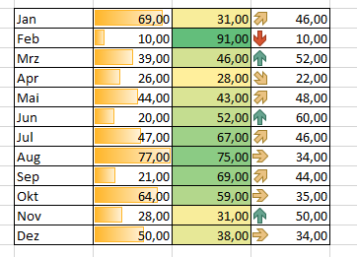

 |  | Spritkosten

Jan | 69.00 | 31.00 | 46.00
Feb | 10.00 | 91.00 | 10.00
Mrz | 39.00 | 46.00 | 52.00
Apr | 26.00 | 28.00 | 22.00
Mai | 44.00 | 43.00 | 48.00
Jun | 20.00 | 52.00 | 60.00
Jul | 47.00 | 67.00 | 46.00
Aug | 77.00 | 75.00 | 34.00
Sep | 21.00 | 69.00 | 44.00
Okt | 64.00 | 59.00 | 35.00
Nov | 28.00 | 31.00 | 50.00
Dez | 50.00 | 38.00 | 34.00

Erstelle ähnliche Formatierungen!

